关系图
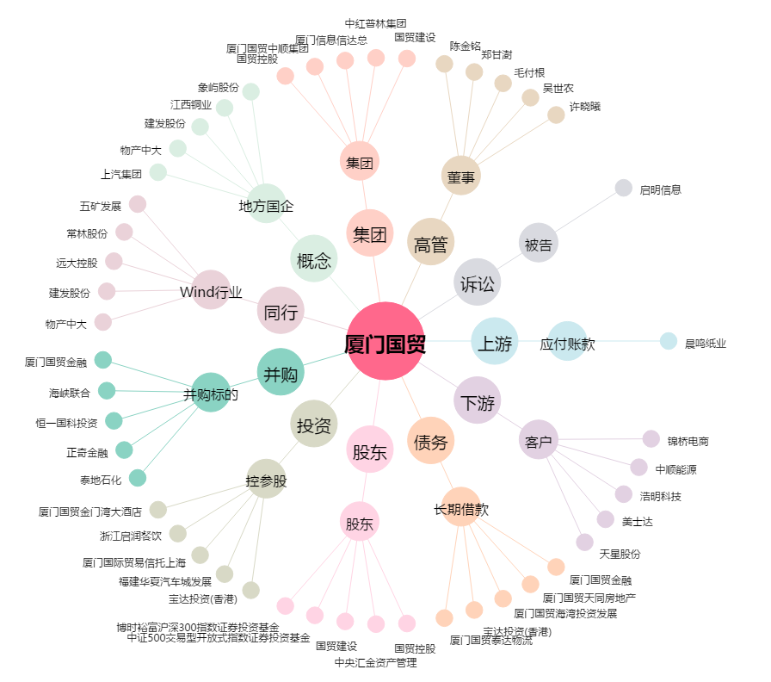
厦门国贸[600755.SH] - 关系概览图

